2026-02-13
規制番号 名称 |  |  |  |  | 07-0345 |  | 新川崎橋 |  |  |  | (S9-TCU) |  | 運 用 開始日時 |  | 2026-02-13 |  |  |  | 製造番号 |  | K0000018
 |  |  |  |  |  |  |  |  |  |  |  |  |  |  |  |  |  |  | 製造年月 |  | 2026-01-01
管制番号 名称 |  |  |  |  | 70345 |  | 新川崎橋 |  |  |  | 1012号「版6」 |  |  |  | 1:09:00 |  |  | ～
 |  |  |  |  |  |  |  |  |  |  |  |  |  |  |  |  |  |  | メーカー |  | 日本信号 |  |  | Int№： | 1895
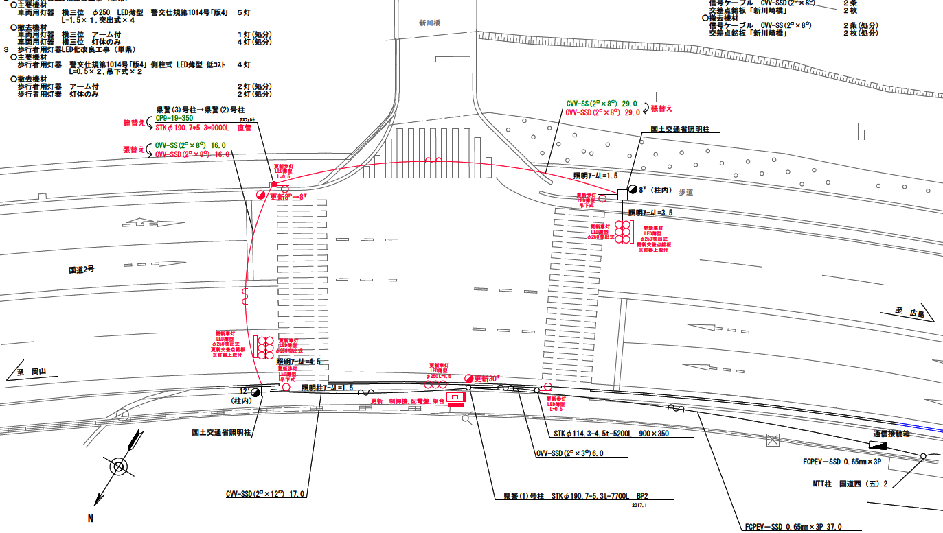

28.7m
26.5m

ステータス機能
S3:閃光
 |  |  |  |  |  |  |  |  |  |  |  |  |  |  |  |  |  |  |  |  |  |  |  | 50 | 13.888888889 | 28.7 | 2.1
 |  |  |  |  |  |  |  |  |  |  |  |  |  |  |  |  |  |  |  |  |  |  |  | 30 | 8.3333333333 | 26.5 | 3.2
ステップ番号 |  |  |  | 1 | 2 | 3 | 4 | 5 | 6 | 7 | 8 | 9 | 10 | 11 | 12 | 13 | 14 | 15 | 16 | 17 | 18 | 19 | 20
ステップ名称 |  |  |  | 1PG | 1PW | 1 G | 1 Y | 1 R | 2PG | 2PW | 2 G | 2 Y | 2 R
流 動 図
（ ）
10.1m
歩灯なし
歩灯2
15.6m
歩灯2
15.3m
EC6680K+34001001
EC6680K-6229
PD1220A V4.03
（ １Ｐ ） |  | [ 1P ]
１ |  | [ 1V ]
２Ｐ |  | [ 2P ]
２ |  | [ 2V ]

ＰＵ |  |  |  | 109 |  |  |  |  | 109
ＰＬ | ( | 54秒 | ) | 11 | 5 | 2 | 3 | 3 | 16 | 6 | 2 | 3 | 3 |  |  |  |  |  |  |  |  |  |  | 110 | 94
保安秒時 | ( | 150秒 | ) | 91 | 5 | 18 | 3 | 3 | 16 | 6 | 2 | 3 | 3 |  |  |  |  |  |  |  |  |  |  | 150 | 129
最長時間（秒） |  |  |  | 110 | 110 | 110 | 10 | 10 | 110 | 110 | 110 | 10 | 10
最短時間（秒） |  |  |  | 6 | 0.95 | 0.95 | 0.95 | 0.95 | 6 | 0.95 | 0.95 | 0.95 | 0.95
ＡＢ連動出力

70345
規制番号・名称 |  |  |  | 7-0345 新川崎橋 |  |  |  |  |  |  |  |  | 運 用 |  |  | 2005-02-08 |  |  |  | 製造番号 |  | 4M0687
 |  |  |  |  |  |  |  |  |  |  |  |  |  |  |  |  |  |  |  | 製造年月 |  | 2004-12-01
管制番号・名称 |  |  |  | 70345 新川崎橋 |  |  |  |  |  |  | （ＵＣ形） |  | 開始日時 |  |  | 18:41:00 |  |  | ～
 |  |  |  |  |  |  |  |  |  |  |  |  |  |  |  |  |  |  |  | メーカー |  | 小糸工業㈱
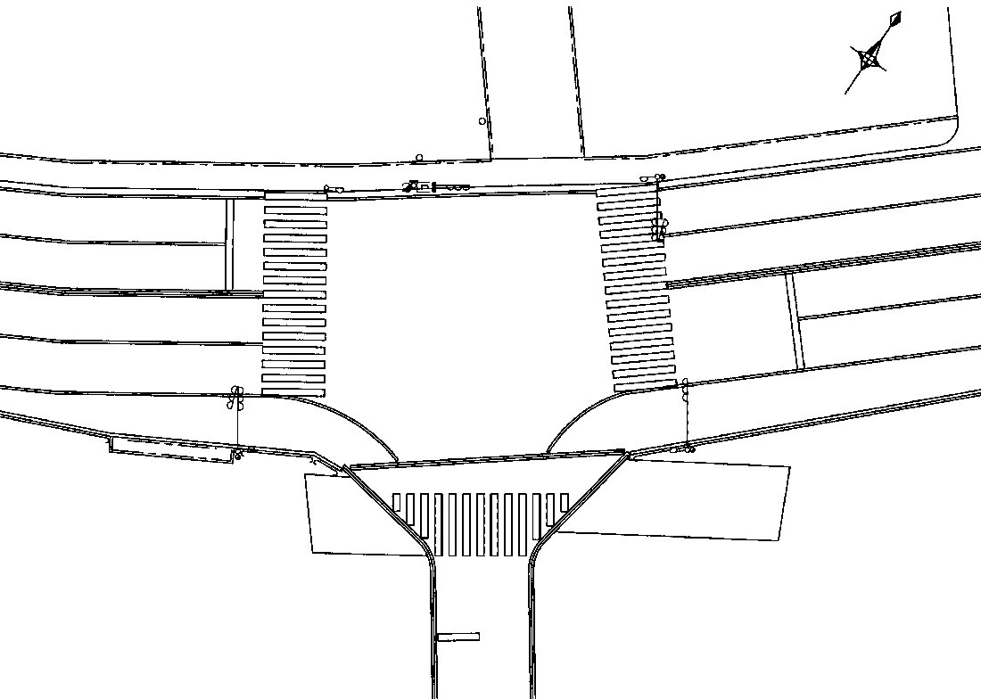

至
赤坂
バイパス
東口
2P
2P
2
1
至
福山市
13.6m
13.7m
34.6m
1
26.5m
1

2P
8.8m
2P

ステータス機能
S3:閃光
INT39

ｽﾃｯﾌﾟ番号 |  | 1 | 2 |  | 3 | 4 | 5 | 6 | 7 | 8 | 9 | 10 |  | 11 | 12 |  | 13 | 14 | 15 | 16 | 17 | 18 | 19 | 20
ｽﾃｯﾌﾟ名称 |  | 1PG | 1PW |  | 1G | 1Y | 1R | 2PG | 2PW | 2G | 2Y | 2R
流 動 図

歩灯2
歩灯2

（ ）
9.4m
歩灯なし
13.6m
13.7m

(1P) | [1P]

1 | [1V]

2P | [2P]

2 | [2V]

PU |  | 109 |  |  |  |  |  | 109
ＰＬ( 51秒) |  | 10 | 5 |  | 2 | 3 | 3 | 16 | 5 | 2 | 3 | 2
保安秒数(150秒) |  | 91 | 5 |  | 20 | 3 | 3 | 16 | 5 | 2 | 3 | 2
最長時間（秒） |  | 110 | 110 |  | 110 | 10 | 10 | 110 | 110 | 110 | 10 | 10
最短時間（秒） |  | 6 | 0.95 |  | 0.95 | 0.95 | 0.95 | 6 | 0.95 | 0.95 | 0.95 | 0.95
AB連動出力 |  | Ａ | Ｂ |  | Ｂ | Ｂ | Ｂ | Ｂ | Ａ | Ａ | Ａ | Ａ

440345
規制番号 名称 |  |  |  |  | 7-0345 |  | 新川崎橋 |  |  |  |  |  | 運 用 |  | H. 年 月 日 |  |  |  | 製造番号 |  | 0E6782
管制番号 名称 |  |  |  |  | 440345 |  | 新川崎橋 |  |  |  | （Ｘ１集中） |  | 開始日時 |  | 時 分 |  |  | ～ | 製造年月 |  | 昭和61年11月

至 神島橋
至 赤坂バイパス東口
 |  |  |  |  |  | 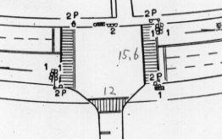

ステータス機能
S3:閃光
その他
連動基板／端子

ステップ番号 |  |  |  | 1 | 2 | 3 | 4 | 5 | 6 | 7 | 8 | 9 | 10 | 11 | 12 | 13 | 14 | 15 | 16 | 17 | 18 | 19 | 20
ステップ名称 |  |  |  | 1PG | 1PG | 1PW | 1 G | 1 Y | 1 R | 2PG | 2PW | 2 G | 2 Y | 2 R
流 動 図
（ ）
11.0m
歩灯なし
14.0m
歩灯2
14.0m
歩灯2
（ １Ｐ ） |  | [ 1P ]
１ |  | [ 1V ]
２Ｐ |  | [ 2P ]
２ |  | [ 2V ]

保安秒時 | ( | 180秒 | ) | 50 | 70 | 16 | 4 | 3 | 2 | 15 | 12 | 3 | 3 | 2
最長時間（秒） |  |  |  | 110 | 110 | 10 | 110 | 10 | 10 | 110 | 10 | 110 | 10 | 10
最短時間（秒） |  |  |  | 8 | 0.95 | 0.95 | 0.95 | 0.95 | 0.95 | 8 | 0.95 | 0.95 | 0.95 | 0.95
ＡＢ連動出力 |  |  |  | A | A | B | B | B | B | B | A | A | A | A

